和识无锡云环境
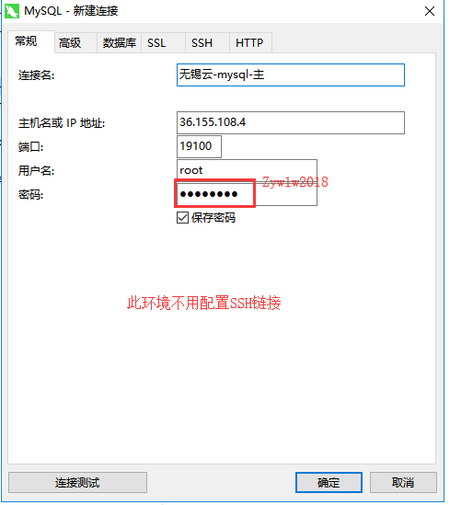
 |  |  |  | 内网地址 | 备注 | 负责人
和识项目 | 应用服务器 | 1 | 8C-32G 100G云盘 | 172.16.2.117 | 服务器主要的数据和限制可以参考如下，如果有需求无法满足需要跟无锡运维戴晓亮再讨论 1实测下载至服务器外网带宽约12mbps，实测从服务器内访问外网带宽289mbps。 2.环境登录方法： ssh 36.155.108.3 2222 xiaqiuyang/1qaz!QAZ 登进去是jumperserver， 按回车可以看到所有机器列表。 jumperserver登录后可以通过ip或序号进入机器 3.硬盘：默认100G，运维组统一监控扩容（80%），不需要专门挂盘（SVN等除外） 4.外网IP+port映射:当前的跳板机外网IP是临时的，后续会变为正式的。 5.端口22、21默认不给开放 6.内网linux机器采用sudo做权限管理（如果需要用到root权限安装软件的，前面加 sudo ，比如 sudo yum install wget），如遇到用sudo命令提示需要密码的，是系统中没有添加对应命令，请反馈给运维组戴晓亮添加。 7.系统内默认防火墙是开启的，如果有内网端口访问需求，需要关闭系统防火墙或者针对端口做解禁操作。 | 蔡旭
 | 应用服务器 | 1 | 8C-32G 100G云盘 | 172.16.2.118 |  | 蔡旭
 | mysql主/fastdfs | 1 | 4C-8G 100G云盘 | 172.16.2.119 |  | 蔡旭
 | mysql备/fastdfs | 1 | 4C-8G 100G云盘 | 172.16.2.120 |  | 蔡旭
 | zk+rabbitmq | 1 | 4C-8G 100G云盘 | 172.16.2.121 |  | 蔡旭
 | zk+rabbitmq | 1 | 4C-8G 100G云盘 | 172.16.2.122 |  | 蔡旭
 | zk+rabbitmq | 1 | 4C-8G 100G云盘 | 172.16.2.123 |  | 蔡旭
 | redis+mongo | 1 | 4C-8G 100G云盘 | 172.16.2.124 |  | 蔡旭
 | redis+mongo | 1 | 4C-8G 100G云盘 | 172.16.2.125 |  | 蔡旭
 | redis+mongo | 1 | 4C-8G 100G云盘 | 172.16.2.126 |  | 蔡旭
 | 跳板机 | 1 | 4C-8G 100G云盘 | 172.16.2.127 |  | 蔡旭
 |  | 1 | 4C-8G 100G云盘 | 172.16.2.128 |  | 蔡旭
 |  | 1 | 4C-8G 100G云盘 | 172.16.2.129 |  | 蔡旭
 |  | 1 | 4C-8G 100G云盘 | 172.16.2.130 |  | 蔡旭
 |  | 1 | 4C-8G 100G云盘 | 172.16.2.131 |  | 蔡旭
 |  | 1 | 4C-8G 100G云盘 | 172.16.2.132 |  | 蔡旭

 |  |  |  |  | app1/mnKYFKw5
 |  |  |  |  | ssh 36.155.108.3 2222 xiaqiuyang/1qaz!QAZ

